상품제안서
유즈비 블랙페이스 LED 온습도시계 | 상품코드: S42110

 |  |  |  |  |  |  | 02-713-8555 | www.synergygift.co.kr
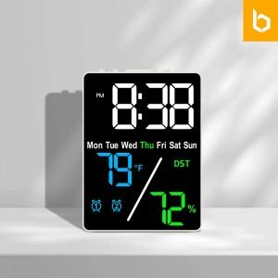 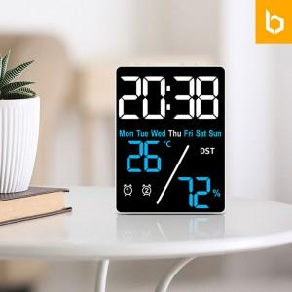 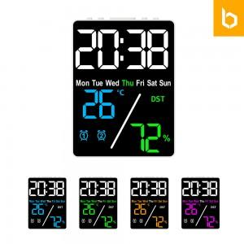

【상세/제작정보】 | 선명한 블랙화면과 온도,습도 체크가능한 탁상시계

【인쇄/포장옵션】 | 레이저, 컬러필름전사 / 포장지포장

【공급단가】 | 수량 | 30~ | 100~ | 500~ | 1,000~ | 3,000~
*VAT별도 | 단가 | 10,200원 | 9,750원 | 9,100원 | 8,900원 | 8,800원

【상품 URL】 | https://www.synergygift.co.kr:443/src/goods_detail.php?gdno=42110

